关系图
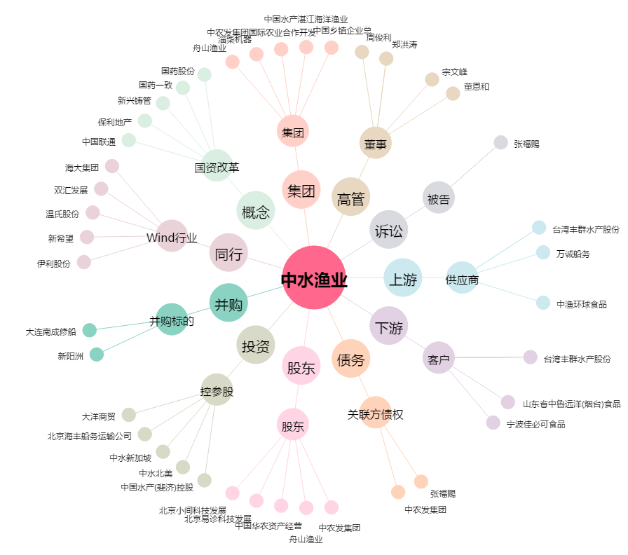
中水渔业[000798.SZ] - 关系概览图

